상품제안서
쿨론(에어로쿨)베이직단체복 반팔 12종 | 상품코드: S19018

 |  |  |  |  |  |  | 02-713-8555 | www.synergygift.co.kr
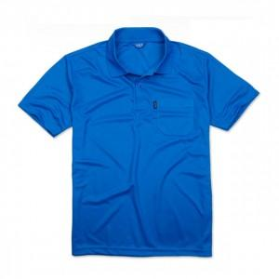

【상세/제작정보】 | .

【인쇄/포장옵션】 | 실크 / 별도문의

【공급단가】 | 수량 | 60~ | 100~ | 300~ | 1,000~ | 2,000~
*VAT별도 | 단가 | 7,700원 | 7,410원 | 7,130원 | 6,840원 | 6,670원

【상품 URL】 | https://www.synergygift.co.kr:443/src/goods_detail.php?gdno=2433

